ProcesoAceptaciónPagoUnico-DECA
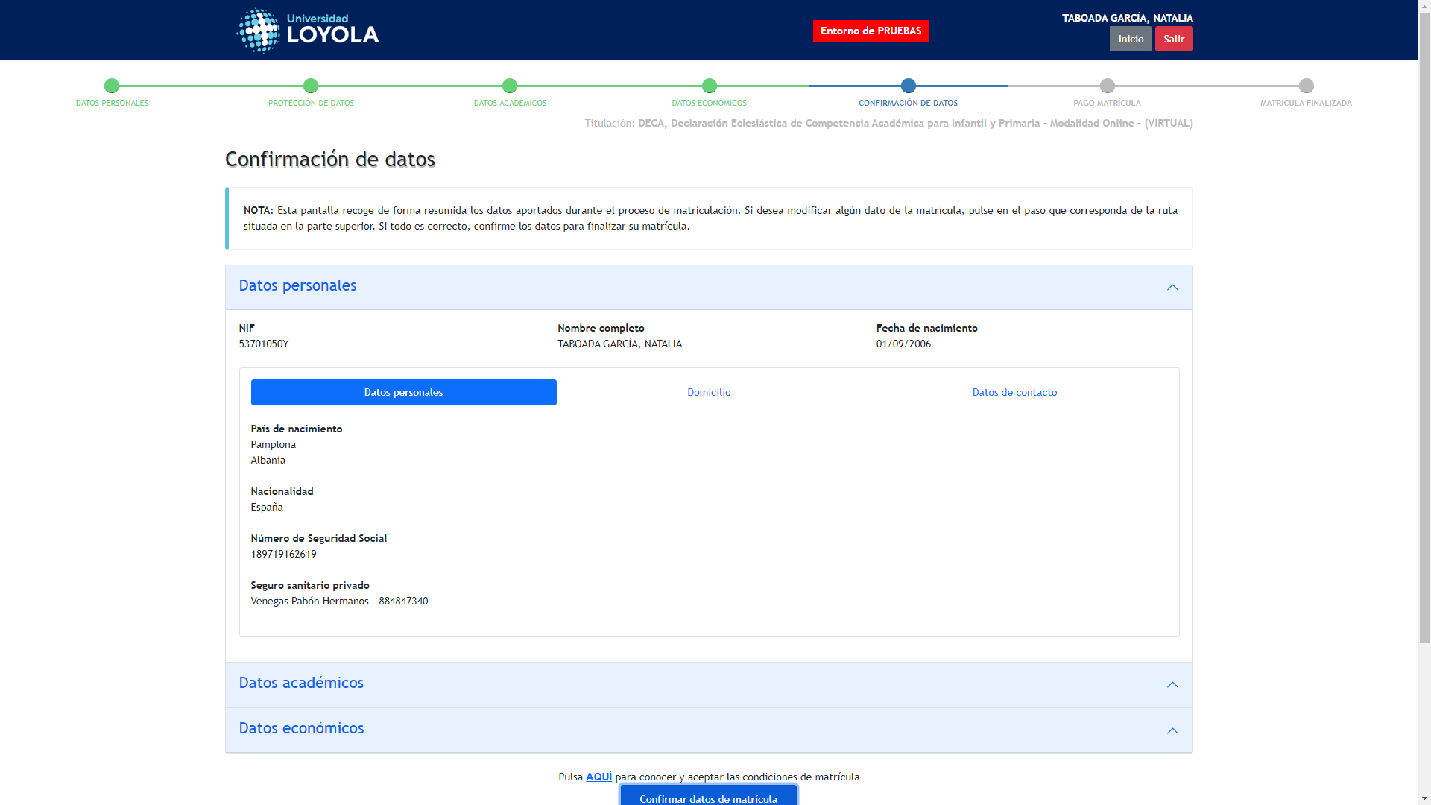
Captura de: ProcesoAceptaciónPagoUnico-DECA_76_1756715284383
← Volver a Resultados

ProcesoAceptaciónPagoDoble-DECA
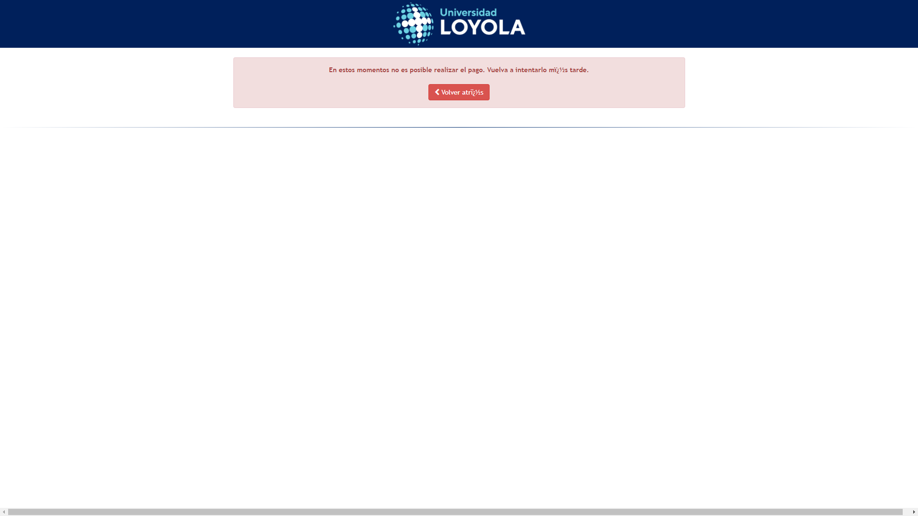
Captura de: ProcesoAceptaciónPagoDoble-DECA_78_1756716050095
← Volver a Resultados

